saveHelpInfo
接口名称
POST: /rest/search/saveHelpInfo.do
说明
提交线下服务订单/保存求助信息

输入

编号 | 名称 | 字段名 | 必须 | 说明 | 样例
1 |  | token | 是 |  | { "token":"ZTJiZjg5YmMtNmJiOS00ZGI2LTkyZWEtZDYyYzU1NWY0NjMy", "tof_gps":"111111111", "problem_des":"测试描述", "offer":"100", "service_date":"2016年08月19日 15:00", "region_id":"11000" }
2 | 需求 | problem_des | 是
3 | 服务时间 | service_date | 是 | 用户手动选择
4 | 服务费用 | offer | 是
5 | gps地址 | tof_gps | 是
6 | 行政区id | region_id | 是 | 传地址，如果手动

输出

编号 | 名称 | 字段名 | 必须 | 说明 | 样例
1 | 代码 | errorCode | 是 | 返回的结果代码 | {"errorCode":0, "errorMessage":"操作成功", "data":[] }
2 | 信息 | errorMessage | 否 | 返回的提示信息
3 | 数据 | data | 否 | 返回的数据

代码表

 | 代码 | 信息
 | 0 | 提交成功
 | 500 | 系统内部错误

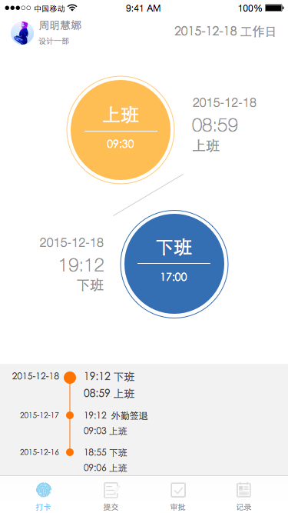
RI:UserName

RI: IsWorkingDay

RI:StartWorkTime1

RI:StartWorkTime2
固定考勤类型：
09：30
弹性考勤：
08:00 ~ 10:00

RI:OffWorkTime1

RI:OffWorkTime2

RI:AttendanceList

点击这里切换不同的画面

